Enunciados
Ejercicios de Laboratorio práctico
Desarrolle los diagramas de flujo (DF) para los siguientes casos:
Ejercicio 1:
Se requiere realizar la división de dos números de la siguiente manera A/B, el dato B nunca debe ser cero, en dicho caso que se muestre un mensaje informando que no se puede dividir entre cero.

Ejercicio 2:
Se deben ingresar todos los datos de una persona siempre y cuando la persona sea adulto, en el caso de no cumplir esta condición, el proceso debe terminar, para este caso tomaremos como adulto la persona cuya edad sea a partir de 18 años.

Ejercicio 3:
Se debe recibir una calificación, aquí no importa la materia, solo el dato ingresado, en el caso que la calificación sea mayor de 5, que se muestre un mensaje que diga “Aprobado”, de lo contrario que diga “Reprobado”

Ejercicio 4:
Se requiere un DF que muestre un dato que comience en 1, que muestre un mensaje que diga “El número es 1, luego que sume 1 a ese número y muestre un mensaje que diga “El número es 2”, que lo haga así hasta el número 3

Ejercicio 5:
El mismo Ejercicio 4, en este caso que lo haga hasta el 100.

Ejer001
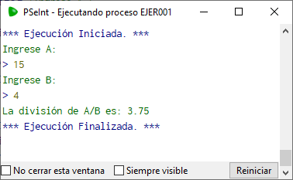
Ejercicio 1:
Se requiere realizar la división de dos números de la siguiente manera A/B, el dato B nunca debe ser cero, en dicho caso que se muestre un mensaje informando que no se puede dividir entre cero.

Usando: | www.draw.io | Usando: | PSeInt | Usando: | Sintaxis PSeInt | Usando: | Raptor
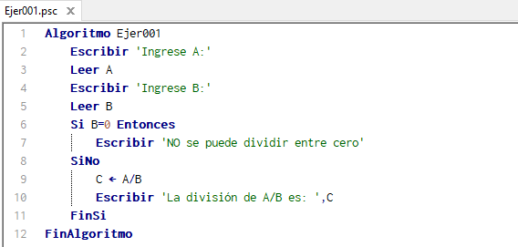
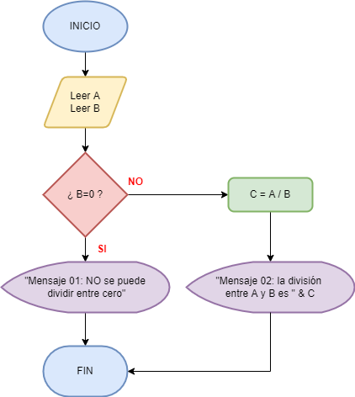

 |  |  |  | Caso 01 (Prueba)
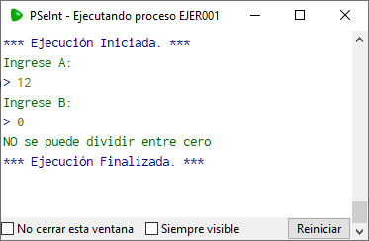

 |  |  |  | Caso 02 (Prueba)

Ejer002
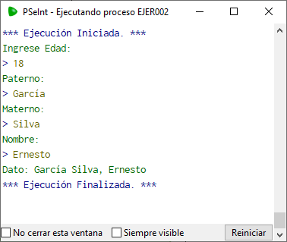
Ejercicio 2:
Se deben ingresar todos los datos de una persona siempre y cuando la persona sea adulto, en el caso de no cumplir esta condición, el proceso debe terminar, para este caso tomaremos como adulto la persona cuya edad sea a partir de 18 años.

Asumire que todos los datos de la persona es:
Paterno
Materno
Nombre

Usando | www.draw.io | Usando: | PSeInt | Usando: | Sintaxis PSeInt | Usando: | Raptor
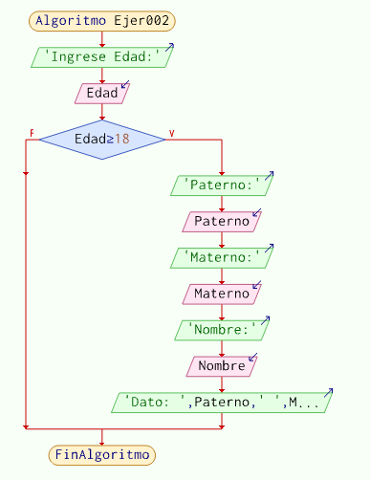
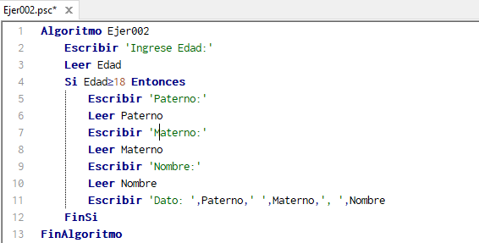
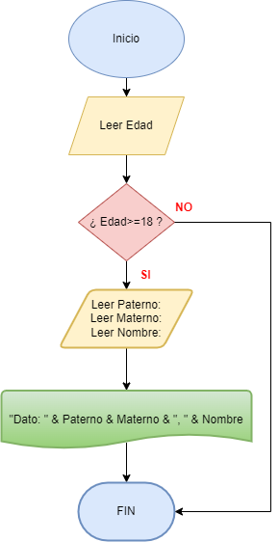

 |  |  |  | Caso 01 (Prueba)
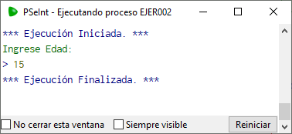

 |  |  |  | Caso 02 (Prueba)

Ejer003
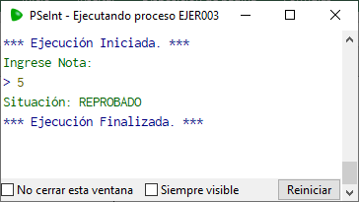
Ejercicio 3:
Se debe recibir una calificación, aquí no importa la materia, solo el dato ingresado, en el caso que la calificación sea mayor de 5, que se muestre un mensaje que diga “Aprobado”, de lo contrario que diga “Reprobado”

Usando: | www.draw.io | Usando: | PSeInt | Usando: | Sintaxis PSeInt | Usando: | Raptor
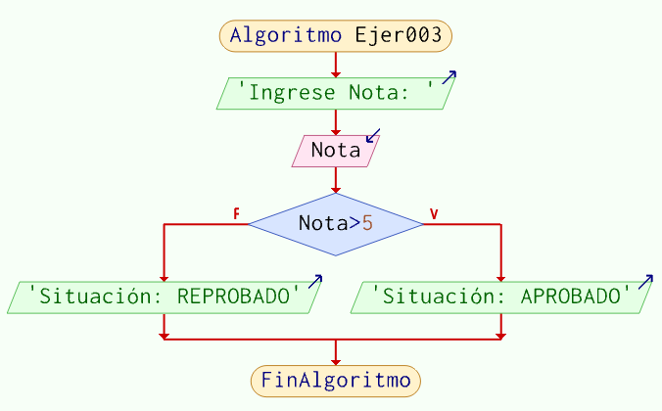
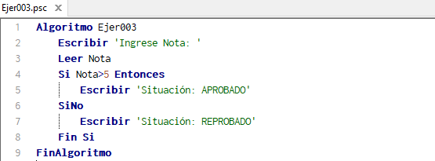
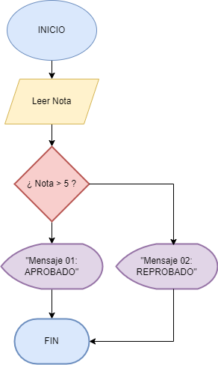

 |  |  |  | Caso 01 (Prueba)
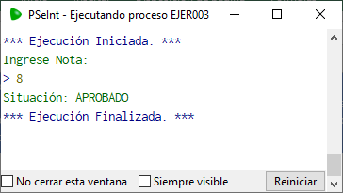

 |  |  |  | Caso 02 (Prueba)

Ejer004
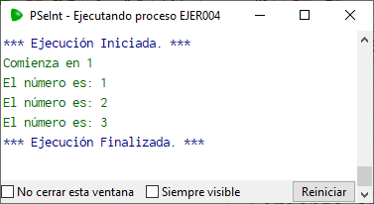
Ejercicio 4:
Se requiere un DF que muestre un dato que comience en 1, que muestre un mensaje que diga “El número es 1, luego que sume 1 a ese número y muestre un mensaje que diga “El número es 2”, que lo haga así hasta el número 3

Usando: | www.draw.io | Usando: | PSeInt | Usando: | Sintaxis PSeInt | Usando: | Raptor
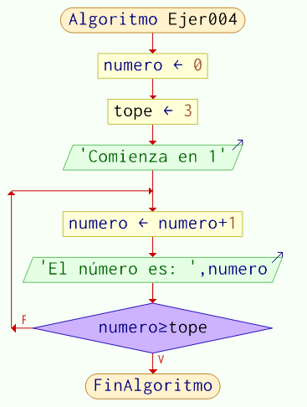
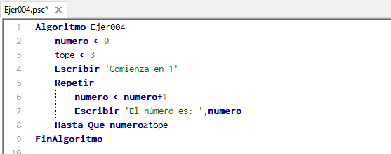
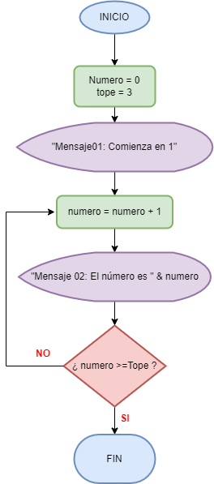

 |  |  |  | Caso (Prueba)

Ejer005
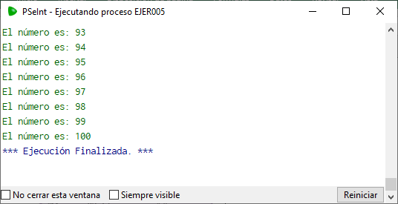
Ejercicio 5:
El mismo Ejercicio 4, en este caso que lo haga hasta el 100.

Usando: | www.draw.io | Usando: | PSeInt | Usando: | Sintaxis PSeInt | Usando: | Raptor
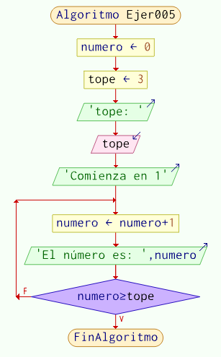
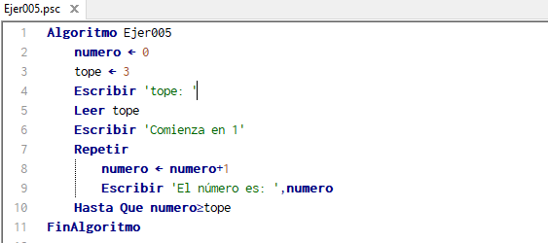
Ingresar en tope = 100

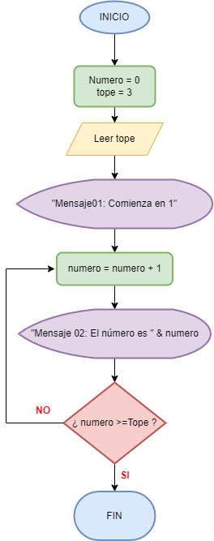

 |  |  |  | Caso (Prueba)


        

